Imágenes
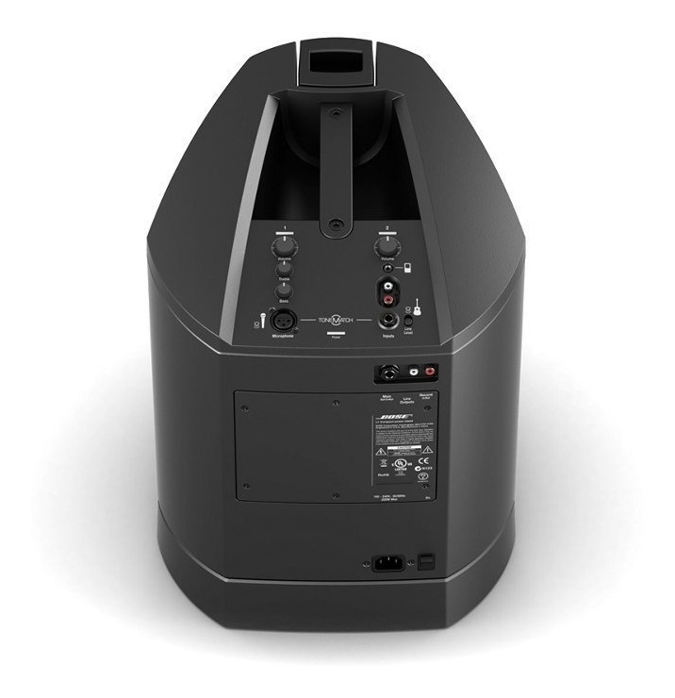

Amplificador Bose L1 Compact power stand

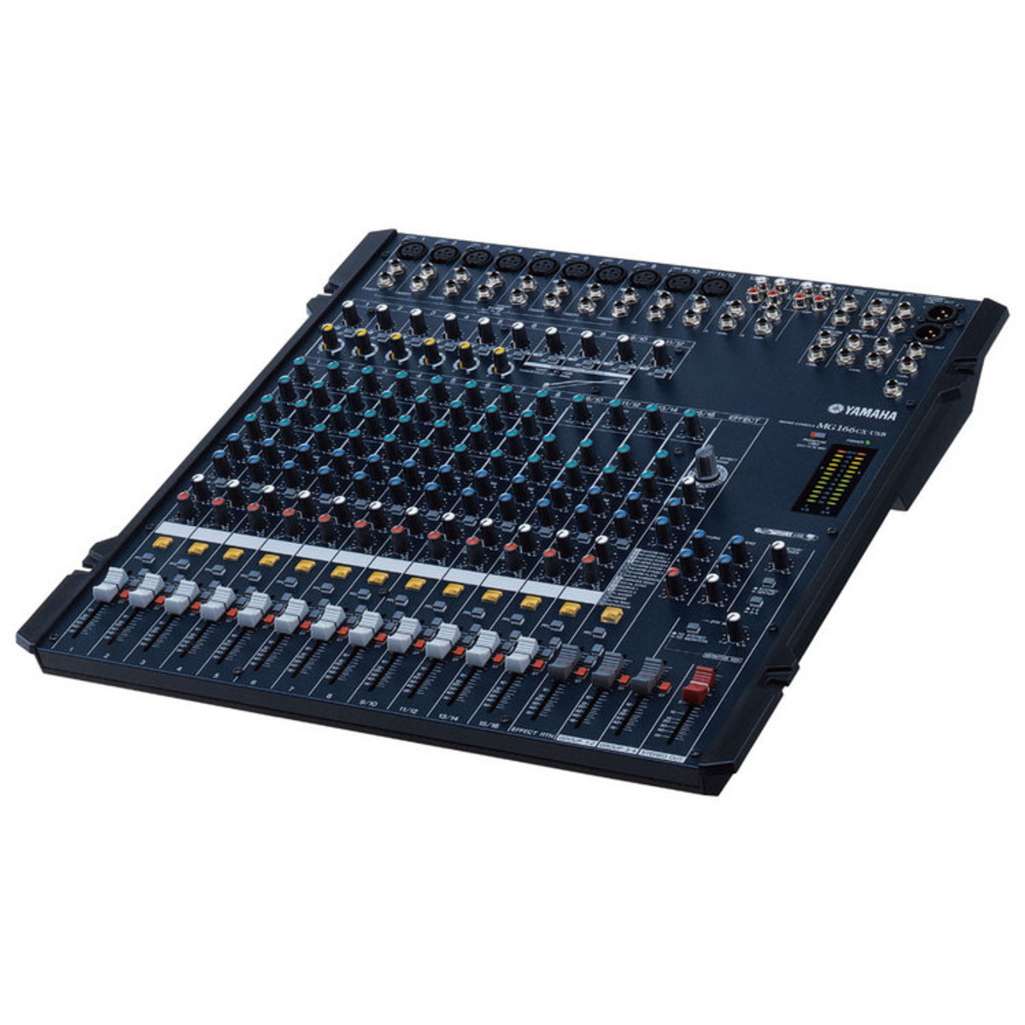

Mezcladora Yamaha MG166CX-USB

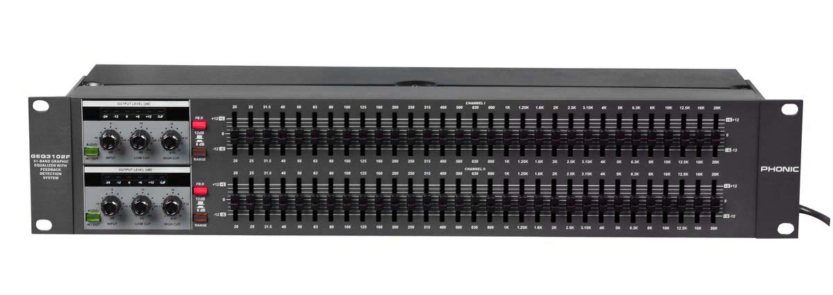

Ecualizador Phonic GEQ3102F 31 bandas

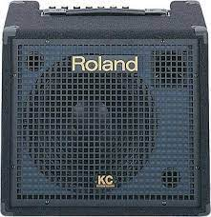

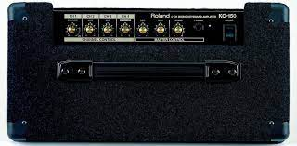

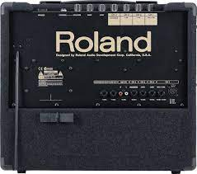

Amplificador Teclado 4 canales Roland KC-150

